2-baux_maisons
Forme universelle (non-normalisée)

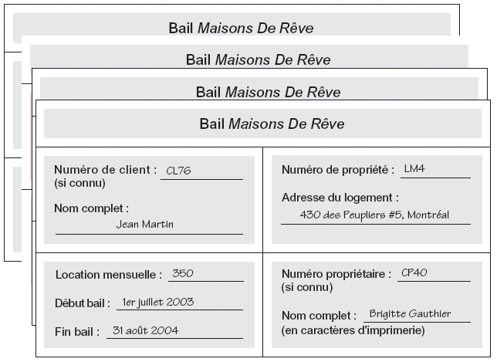
baux |  |  |  |  |  |  |  |  |  |  | source du schéma: université Laval
id_client | nom_client | num_propriete | adresse_proprio | debut_bail | fin_bail | montant_location | num_proprietaire | nom_proprio
CL76 | Jean Martin | LM4 LM16 | 430 des peupliers #5, Montréal; 911 de l'aéroport #1809, Montréal | 2003-07-01 2004-09-01 | 2004-08-31 2005-09-01 | 350 450 | CP40 CP93 | Brigitte Gauthier Guy Lacasse
CL56 | Oscar Meier | LM4 LM36 LM16 | 430 des peupliers #5, Montréal; 1780 boul. central #210, Montréal; 911 de l'aéroport #1809, Montréal | 2002-09-01 2003-10-10 2005-11-01 | 2003-06-10 2004-12-01 2006-08-10 | 350 375 450 | CP40 CP93 CP93 | Brigitte Gauthier Guy Lacasse Guy Lacasse

Q1: mettre en 1NF. Quelles sont les règles, pourquoi c'est en 1NF?
Q2: Mettre en 2NF. Quelles sont les règles, pourquoi c'est en 2NF?
Q3: Mettre en 3NF. Quelles sont les règles, pourquoi c'est en 3NF?

Pour toutes les questions: ajouter les clés primaires et clés étrangères. Naturelles ou artificielles?
Pour toutes les questions: mettre une flèche d'une FK vers la PK qu'elle pointe

1NF (une info par ligne, PK naturelle composée en orange)
baux
id | code_client | nom_client | num_propriete | adresse_propriete | ville | debut_bail | fin_bail | montant_location | num_proprietaire | nom_proprio
1 | CL76 | Jean Martin | LM4 | 430 des peupliers #5 | Montréal | 2003-07-01 | 2004-08-31 | 350 | CP40 | Brigitte Gauthier
2 | CL76 | Jean Martin | LM16 | 911 de l'aéroport #1809 | Montréal | 2004-09-01 | 2005-09-01 | 450 | CP93 | Guy Lacasse
3 | CL56 | Oscar Meier | LM4 | 430 des peupliers #5 | Montréal | 2002-09-01 | 2003-06-10 | 350 | CP40 | Brigitte Gauthier
4 | CL56 | Oscar Meier | LM36 | 1780 boul. central #210 | Montréal | 2003-10-10 | 2004-12-01 | 375 | CP93 | Guy Lacasse
5 | CL56 | Oscar Meier | LM16 | 911 de l'aéroport #1809 | Montréal | 2005-11-01 | 2006-08-10 | 450 | CP93 | Guy Lacasse

2NF
Certains champs dépendent d'une partie de la PK. On sépare donc en 3: ceux qui dépendent des 2, ceux qui dépendent de l'une et de l'autre.

baux
id | id_client | id_propriete | debut_bail | fin_bail | montant_location
1 | 1 | 1 | 2003-07-01 | 2004-08-31 | 350
2 | 1 | 2 | 2004-09-01 | 2005-09-01 | 450
3 | 2 | 1 | 2002-09-01 | 2003-06-10 | 350
4 | 2 | 3 | 2003-10-10 | 2004-12-01 | 375
5 | 2 | 2 | 2005-11-01 | 2006-08-10 | 450

 |  |  |  | clients
 |  |  |  | id | code | nom
 |  |  |  | 1 | CL76 | Jean Martin
 |  |  |  | 2 | CL56 | Oscar Meier
proprietes
id | code | adresse_propriete | ville | num_proprietaire | nom_proprietaire
1 | LM4 | 430 des peupliers #5 | Montréal | CP40 | Brigitte Gauthier
2 | LM16 | 911 de l'aéroport #1809 | Montréal | CP93 | Guy Lacasse
3 | LM36 | 1780 boul. central #210 | Montréal | CP93 | Guy Lacasse

3NF
Dans la table Propriete_proprietaire, on a des champs qui dépendent d'autre champs non-clé.

baux
id | id_client | id_propriete | debut_bail | fin_bail | montant_location |  | clients
1 | 1 | 1 | 2003-07-01 | 2004-08-31 | 350 |  | id | code | nom
2 | 1 | 2 | 2004-09-01 | 2005-09-01 | 450 |  | 1 | CL76 | Jean Martin
3 | 2 | 1 | 2002-09-01 | 2003-06-10 | 350 |  | 2 | CL56 | Oscar Meier
4 | 2 | 3 | 2003-10-10 | 2004-12-01 | 375
5 | 2 | 2 | 2005-11-01 | 2006-08-10 | 450

proprietes
id | code | adresse | id_proprietaire | id_ville
1 | LM4 | 430 des peupliers #5 | 1 | 1
2 | LM16 | 911 de l'aéroport #1809 | 2 | 1
3 | LM36 | 1780 boul. central #210 | 2 | 1

 |  |  |  | villes
proprietaires |  |  |  | id | nom
id | code | nom |  | 1 | Montréal
1 | CP40 | Brigitte Gauthier
2 | CP93 | Guy Lacasse

# il n'est pas rare que le champs adresse_proprio soit divisé selon chaque déclinaison

